Лист1
 |  |  |  |  |  |  | опт: +7 499 157-65-90 опт: +7 499 157-31-51 заказ отправлять на: optotdel18@yandex.ru

Бланк-заказа:
ФИО, организация, адрес:
Контактный телефон:
 |  | Валюта расчёта: Доллар |  |  |  |  |  | Общий вес заказа (кг): |  | 0.00
 |  |  |  |  |  | $- | $- | $- | Наличие
Картинка | П/ № | Артикул | размер | Упаковка | Розничная цена | Цена при покупке только бусин на сумму: |  |  |  | Заказ 1 ед.=1уп.
 |  |  |  |  |  | от 5 000р | От 10000 руб | От 15 000руб
 |  |  |  |  |  | Цена при покупке вместе с бисером:
 |  |  |  |  |  | от 10 до 30 кг | от 30 до 50 кг | от 50 кг
 |  | Mushroom Button Beads 6x5 мм (артикул формы: 111-95031)
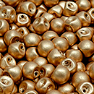 | 16 | 111-95031-06x05-00030-01710 | 6x5 мм | 10 гр. / 36 шт. | 149.00 | $1.59 | $1.39 | $1.19
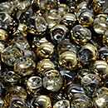 | 22 | 111-95031-06x05-00030-26441 | 6x5 мм | 10 гр. / 36 шт. | 149.00 | $1.59 | $1.39 | $1.19
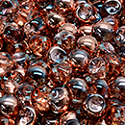 | 23 | 111-95031-06x05-00030-27101 | 6x5 мм | 10 гр. / 36 шт. | 149.00 | $1.59 | $1.39 | $1.19
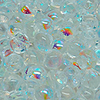 | 04 | 111-95031-06x05-00030-28701 | 6x5 мм | 10 гр. / 36 шт. | 149.00 | $1.59 | $1.39 | $1.19
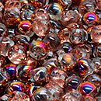 | 25 | 111-95031-06x05-00030-29501 | 6x5 мм | 10 гр. / 36 шт. | 149.00 | $1.59 | $1.39 | $1.19
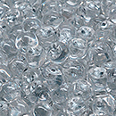 | 03 | 111-95031-06x05-00030-81800 | 6x5 мм | 10 гр. / 36 шт. | 149.00 | $1.59 | $1.39 | $1.19
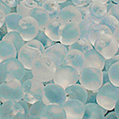 | 01 | 111-95031-06x05-00030-84100 | 6x5 мм | 10 гр. / 36 шт. | 149.00 | $1.59 | $1.39 | $1.19
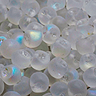 | 37 | 111-95031-06x05-00030-84100-28701 | 6x5 мм | 10 гр. / 36 шт. | 149.00 | $1.59 | $1.39 | $1.19
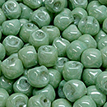 | 06 | 111-95031-06x05-02010-14457 | 6x5 мм | 10 гр. / 36 шт. | 149.00 | $1.59 | $1.39 | $1.19
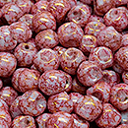 | 19 | 111-95031-06x05-02010-15496 | 6x5 мм | 10 гр. / 36 шт. | 149.00 | $1.59 | $1.39 | $1.19
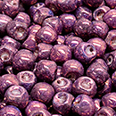 | 15 | 111-95031-06x05-02010-15726 | 6x5 мм | 10 гр. / 36 шт. | 149.00 | $1.59 | $1.39 | $1.19
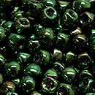 | 13 | 111-95031-06x05-23980-14495 | 6x5 мм | 10 гр. / 36 шт. | 149.00 | $1.59 | $1.39 | $1.19
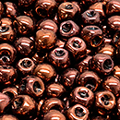 | 11 | 111-95031-06x05-23980-15726 | 6x5 мм | 10 гр. / 36 шт. | 149.00 | $1.59 | $1.39 | $1.19
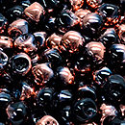 | 35 | 111-95031-06x05-23980-27101 | 6x5 мм | 10 гр. / 36 шт. | 206.00 | $2.20 | $1.92 | $1.65
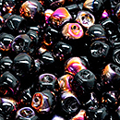 | 36 | 111-95031-06x05-23980-29501 | 6x5 мм | 10 гр. / 36 шт. | 149.00 | $1.59 | $1.39 | $1.19
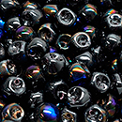 | 32 | 111-95031-06x05-23980-29901 | 6x5 мм | 10 гр. / 36 шт. | 149.00 | $1.59 | $1.39 | $1.19

в начало >>

